主人公にカメラ追従
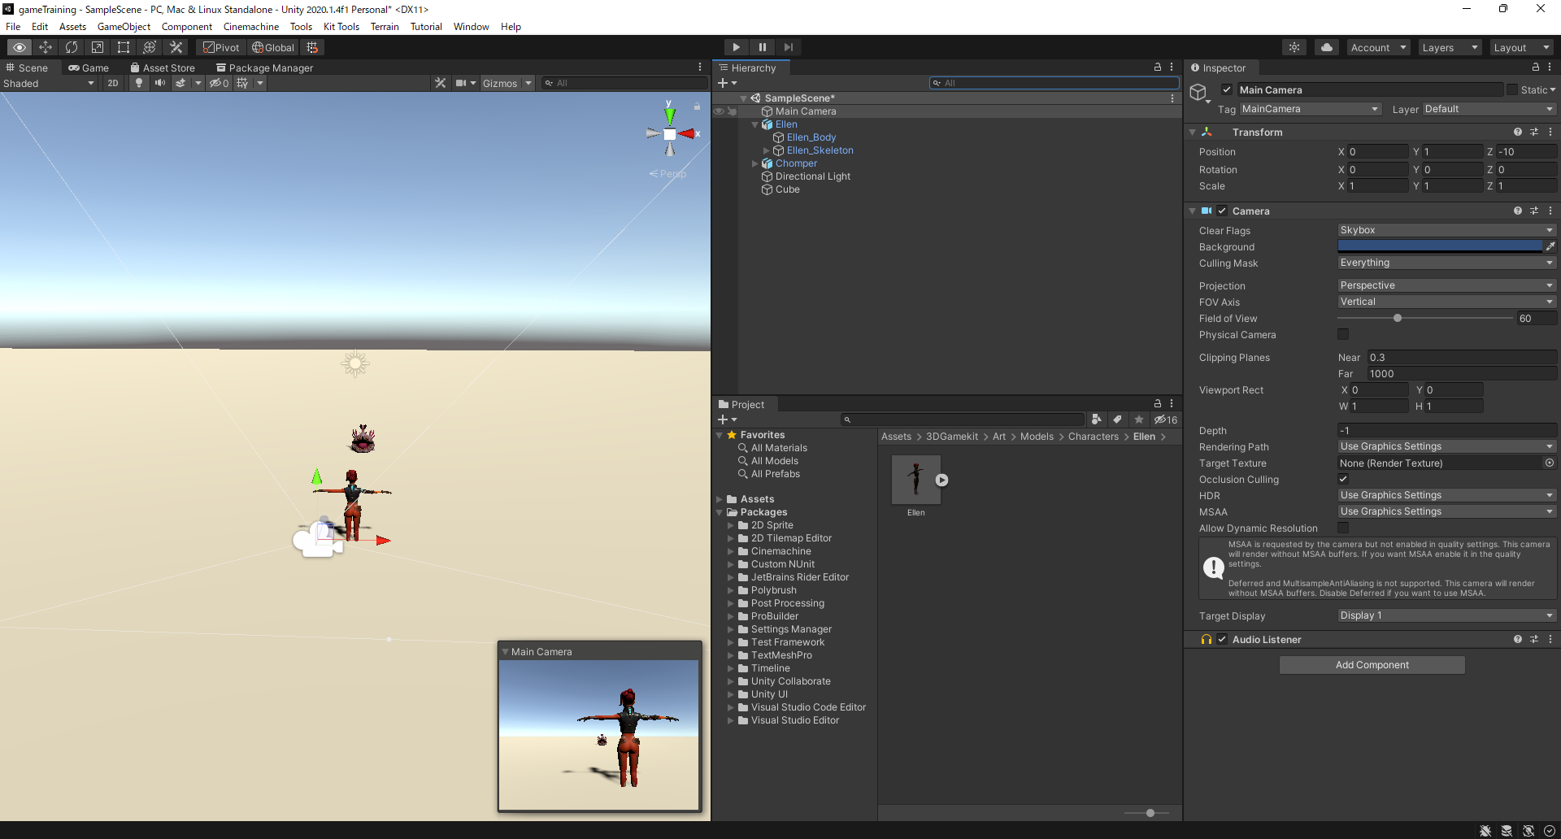

主人公にカメラ追従

①メインカメラをプレイヤーの子オブジェクトに設定する

